Mak. Muh. Tasarım
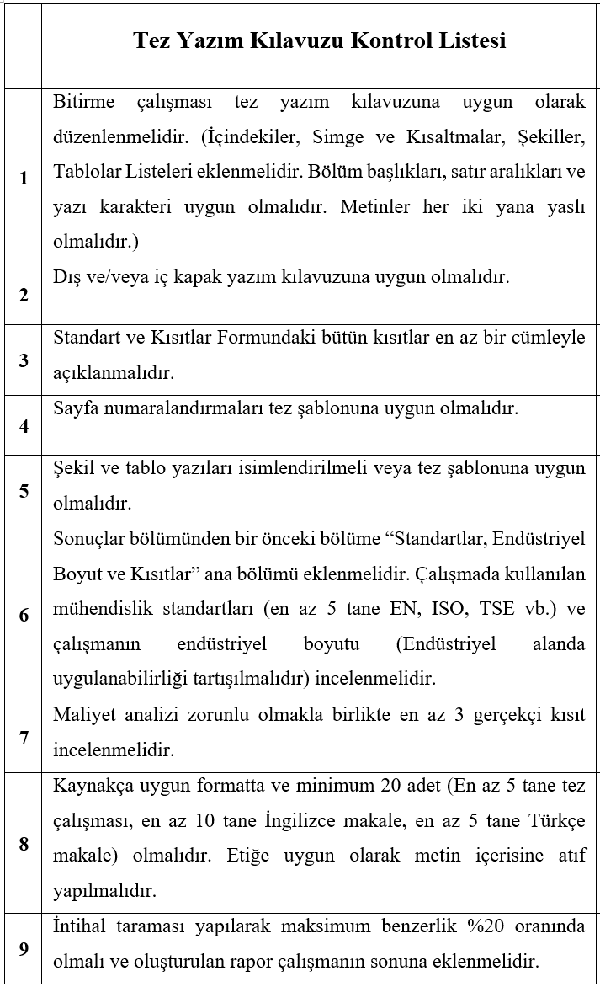
2025-2026 GÜZ MAKİNE MÜHENDİSLİĞİ TASARIMI
LİSTEDE ADI BULUNMAYAN ÖĞRENCİLER KONTROL İÇİN BELİRTİLEN ADRESE TEZLERİNİ GÖNDERMEDİKLERİ İÇİN ÇALIŞMALARI DEĞERLENDİRİLMEYE ALINMAYACAKTIR.
S.No | Numara | Ad-Soyad | Öğretim Üyesi | Ön Kontrol (ÖK) | ÖK Açıklamalar
1 | B230106301 | Oğuzhan ÇERÇİ | Dr. Öğr. Üyesi Safiye Nur ÖZDEMİR | Uygun
2 | B230106382 | Ahmet ÇİFTÇİ | Dr. Öğr. Üyesi Safiye Nur ÖZDEMİR | Uygun
3 | B200106304 | Semih ÖZDEMİR | Dr. Öğr. Üyesi Safiye Nur ÖZDEMİR | Uygun
4 | B200106052 | Yusuf AYAN | Doç. Dr. Sedat İRİÇ | Düzeltme | 1,4.8
5 |  | İsmail Emre KURT | Doç. Dr. Sedat İRİÇ | Düzeltme | 1,4.8
6 | B210106025 | Ahmet Yasin Çamak | Doç. Dr. Ufuk DURMAZ | Düzeltme | 1,2,4,5
7 | B220106059 | Ece AYRILMAZ | Dr.Öğr.Üyesi Sunal Ahmet PARASIZ | Düzeltme | 1,2,8
8 | B190106105 | Asaf Güneş ALAGÖZ |  | Düzeltme | 1,2,3,4,5,6,7,8,9
9 | B210106401 | Zeynep UNGURLU | Prof. Dr. Nezaket PARLAK | Düzeltme | 1,4
10 | B210106044 | Ersin AKAR | Doç. Dr. Gökhan COŞKUN | Düzeltme | 1,4,5
11 | G190106030 | Aral Şengül | Doç. Dr. Hasan Küçük | Düzeltme | 1,2,3,4,5,8,9
12 | B220106053 | Ege EROĞLU | Dr. Öğr. Üyesi Elif EKER KAHVECİ | Düzeltme | 1,8
13 | B220106006 | İlker YILMAZ | Prof. Dr. Hüseyin PEHLİVAN | Düzeltme | 1
14 |  | Elif UZÇAKAR | Prof. Dr. Hüseyin PEHLİVAN | Düzeltme | 1
15 | B210106045 | Emircan Mestanoğlu | Doç.Dr. Mehmet İskender ÖZSOY | Düzeltme | 1,2,3,4,5,6,7,8,9
16 |  | Ali Mohammed Bakheet AL-MOHAMMEDAWI | Prof.Dr.Mehmet FIRAT | Düzeltme | 1,4,5,8
17 | G2306010 | Hakan YABA | Dr. Öğr. Üyesi Muaz KEMERLİ | Düzeltme | 1
18 | G210106054 | Berk DURUCAN | Doç. Dr. Ceyhun YILMAZ | Düzeltme | 1
19 | G210106036 | HAKAN KESGİN | Prof. Dr. Recep KOZAN | Düzeltme | 1,2,4,5,6,8
20 | G210106039 | MUAMMER OĞUZ AYAN | Prof. Dr. Recep KOZAN | Düzeltme | 1,2,4,5,6,8
21 | B180106045 | Miraç Umut KARA | Doç. Dr. Ufuk DURMAZ | Düzeltme | 1,5
22 | B220106062 | Gonca AKPINAR | Dr. Öğr. Üyesi Sunal Ahmet PARASIZ | Düzeltme | 1,5
23 | B230106351 | Burak Cilingir | Doç. Dr. Mehmet İskender Özsoy | Düzeltme | 1
24 | B220106036 | İbrahim YAVUZ | Prof. Dr. Hüseyin PEHLİVAN | Düzeltme | 1,4,5,9
25 | G210106074 | Tuğba Siraç DURMAZ | Dr. Öğr. Üyesi Safiye Nur ÖZDEMİR | Düzeltme | 1,4,8
26 | B230106400 | Erdem Dağlı | Prof. Dr. Recep KOZAN | Düzeltme | 1,7,8,9
27 | g210106072 | MERT YILMAZ GÖKTAN | Dr.. Öğr. Üyesi Erdal KARADENİZ | Düzeltme | 1.2
28 | B210106011 | Samet KISA | Doç. Dr. Cemil YİĞİT | Düzeltme | 1.5
29 | B220106086 | EMRE SARAÇOĞLU | Doç. Dr. Seçil EKŞİ | Düzeltme | 1,2,4
30 | G230601372 | Muhammet Mert GÜNDOĞDU | Prof.Dr. Murat ÖZSOY | Uygun
31 |  | Mahmut GÜDEK | Prof.Dr. Murat ÖZSOY | Uygun
32 |  | Pertav TURGUT | Prof. Dr. Akın Oğuz KAPTI | Düzeltme | 8
33 |  | Yusuf TARIM | Prof. Dr. Akın Oğuz KAPTI | Düzeltme | 8
34 | G2101006553 | MOHAMMED ALSAID | Doç.Dr. Yaşar KAHRAMAN | Düzeltme | 1.2
35 | B210106077 | Yusuf İhsan Yıldırım | Prof. Dr. Akın Oğuz KAPTI | Düzeltme | 5
36 | G220106080 | Mehmet KELEŞ | Doç. Dr. Hüseyin DAL | Uygun
37 | b210106350 | Sümeyye Gözüboz | Doç Dr. Yaşar KAHRAMAN | Düzeltme | 4.9
38 | b220106075 | ARDA KARAKAŞ | Doç. Dr. O. Hamdi METE | Düzeltme | 1,3,4,5
39 | G220106308 | EMİRHAN ERTÜRK | Öğr.Gör.Dr. Mehmet Onur YAĞIR | Uygun
40 | b220106022 | SELMAN NİLÜFER | Doç. Dr. Cemil YİĞİT | Düzeltme | 9
41 | G220106077 | AYKUT ÇINAR | Dr. Öğr. Üyesi Muaz KEMERLİ | Düzeltme | 4.5
42 | G200106560 | ABDELLAH BOUZID | Dr. Öğr. Üyesi S. Ahmet PARASIZ | Düzeltme | 1,2,4,5,6,7,8,9
43 | b210106097 | Muammer Güney | Dr. Öğr. Üyesi Muaz KEMERLİ | Düzeltme | 1.7
44 | G220106091 | Ceren ÜNAL | Dr. Öğr. Üyesi Mustafa EROĞLU | Uygun
45 |  | Sena KOÇMAN | Dr. Öğr. Üyesi Mustafa EROĞLU | Uygun
46 | G220106370 | Berkay AYDENİZ | Doç. Dr. Neslihan ÖZSOY | Düzeltme | 1,4,5
47 | b210106003 | Senanur Onat | Doç. Dr. Ceyhun YILMAZ | Düzeltme | 1,4,5,7,,9
48 |  | Ömer Sedat Çakıroğlu | Doç. Dr. Ceyhun YILMAZ | Düzeltme | 1,4,5,7,,9
49 |  | Mehmet Batuhan Çınar | Doç. Dr. Ceyhun YILMAZ | Düzeltme | 1,4,5,7,9
50 | G220106007 | Ahmet Yusuf TOKSOY | Prof. Dr. Nezaket PARLAK | Uygun
51 | b220106061 | BURAK CENGİZ | Dr. Öğr. Üyesi Elif EKER KAHVECİ | Düzeltme | 1,6,7,8
52 | b230106381 | Hamza YUSUF | Prof. Dr. A. Osman AYHAN | Uygun
53 | b220106087 | Emirhan ÖZER | Doç. Dr. Seçil EKŞİ | Uygun
54 | b220106091 | MEHMET OBUZ | Prof.Dr. Murat ÖZSOY | Düzeltme | 1.8
55 |  | Gökdeniz IŞIK | Prof.Dr. Murat ÖZSOY | Düzeltme | 1.8
56 | b210106064 | RESUL KIRAÇ | Doç. Dr. Ceyhun YILMAZ | Düzeltme | 2.5
57 | B220106052 | Bora UZUN | Doç. Dr. Seçil EKŞİ | Uygun
58 | B220106103 | Berkay PANDIR | Dr. Öğr. Üyesi Mustafa EROĞLU | Uygun
59 | G220106008 | Nazım Can Bişkin | Dr. Öğr. Üyesi Mehmet Faruk YAREN | Düzeltme | 4
60 | G220106056 | Muhammet Berkay Başar | Dr. Öğr. Üyesi Mehmet Faruk YAREN | Düzeltme | 4
61 | G220106002 | Mustafa Berkay Teberru | Dr. Öğr. Üyesi Mehmet Faruk YAREN | Düzeltme | 4
62 | B220106045 | Musa ÖZATA | Dr. Öğr. Üyesi Elif EKER KAHVECİ | Düzeltme | 1,5
63 | G210106021 | Yunus Emir OKUMUŞ | Prof. Dr. Ali Osman AYHAN | Düzeltme | 3
64 | B220106080 | Ender YOLDAŞ | Prof. Dr. Recep KOZAN | Düzeltme | 4
65 | B220106011 | BATUHAN ERZURUMLUOĞLU | Dr. Öğr. Üyesi MEHMET FARUK YAREN | Düzeltme | 4,5
66 | B210106025 | EREN TARAKÇI | Dr. Öğr. Üyesi MEHMET FARUK YAREN | Düzeltme | 4,5
67 | G210106078 | Tayfun Türkcan | Dr. Öğr. Üyesi Sunal Ahmet Parasız | Uygun
69 | G220106042 | İlyas Orhanlı | Prof. Dr. RECEP KOZAN | Düzeltme | 4
70 | G210106031 | Nurullah Işbara | Doç. Dr. NESLİHAN ÖZSOY | Düzeltme | 4
71 | B220106041 | Anıl Kaan KÖKTÜRK | Dr. Öğr. Üyesi İbrahim Kutay YILMAZÇOBAN | Uygun
72 | B210106029 | Furkan Taha DAĞHAN | Dr. Öğr. Üyesi İbrahim Kutay YILMAZÇOBAN | Uygun
73 | B210106023 | Emre KONAL | Doç.Dr. Cemil YİĞİT | Uygun
74 | B210106094 | Deniz Cem TEZER | Prof. Dr. İmdat TAYMAZ | Düzeltme | 5
75 | B220106553 | Kaan ŞEN | Doç.Dr. Cemil YİĞİT | Uygun
76 | B220106107 | Özkan ULUYOL | Prof. Dr. Kenan GENEL | Düzeltme | 1,2,3,4,5,6,7,8,9
77 | B220106015 | Yiğit Kösemen | Doç.Dr. Ceyhun YILMAZ | Düzeltme | 1,2,4,5
78 | B210106067 | Veysel Hikmet KULOĞLU | Doç.Dr. Ceyhun YILMAZ | Düzeltme | 1,2,4,5
79 | G200106023 | Yasemin ÖZTÜRK | Prof. Dr. Murat Özsoy | Düzeltme | 2,4,5
80 | G220106044 | Muhammet Emin Çakır | Dr. Öğr. Üyesi Sunal Ahmet Parasız | Düzeltme | 1,5
83 | G220106069 | Kerem GÜVEN | Prof. Dr. Mehmet FIRAT | Düzeltme | 3,8
84 |  | Fatih YILDIZ | Prof. Dr. Mehmet FIRAT | Düzeltme | 3,8
85 |  | İbrahim Baran YANIK | Prof. Dr. Mehmet FIRAT | Düzeltme | 3,8
86 | G220106035 | Ahmet ERSOY | Doç. Dr. Cemil Yiğit | Düzeltme | 1,2,3,4,5,8
87 | B220106373 | Rabia ÖZTAŞ | Prof. Dr. Nezaket PARLAK | Düzeltme | 4
88 |  | Eren Şahin | Prof. Dr. Yaşar İslamoğlu | Düzeltme | 2,4,5
89 |  | Yiğit Mert YILDIRIM | Doç.Dr.Sedat İRİÇ | Düzeltme | 1,2,4,5,8,9

